Forside
Type
Tjenestespecifikation

Klik på de grønne pile for at navigere igennem skabelonen.

Datafordeler

Skabelon til specifikation af tjenester på Datafordeleren

Version 1.7.1

2015 09 25
 | Dokumenthistorik

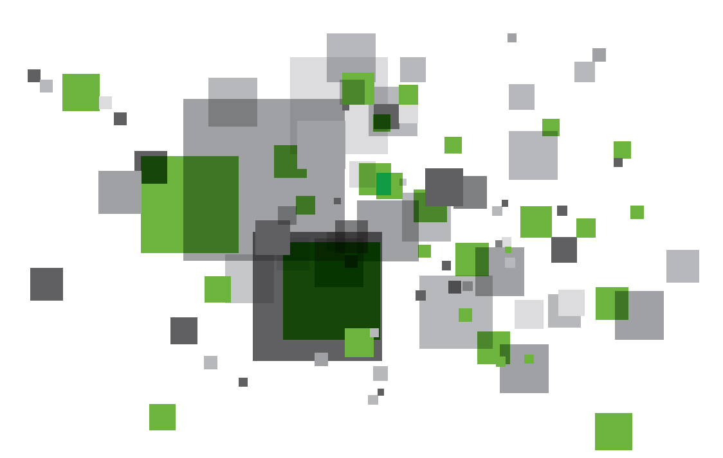
 | 2015-01-16 | Version 1.0 (WMS, WFS, WMTS/TMS WCS) sendt til kunden
 | 2015-02-06 | Version 1.1 (SOAP, REST, Fil download) tilføjet
 |  | WMS, WFS, WCS opdateret
 | 2015-02-27 | Version 1.2 GST kommentarer - tilrettet
 | 2015-03-06 | Version 1.3 Mindre retttelser
 | 2015-04-10 | Version 1.4 Tilføjet logningsniveau under 'Regler' Hændelser tilføjet
 | 2015-07-01 | Version 1.5 Mindre retttelser til Hændelser
 | 2015-08-04 | Tilføjet 'Inspire metadata'-tab
 | 2015-08-10 | Tilpasning af versionering på tværs af DLS dokumenterne, samt fjernet REST specifikation.
 | 2015-08-13 | Tilføjet modtaget fra system i forretningshændelser.
 | 2015-09-16 | Tilføjet mulighed for REST specifikation. Opdateret Metadata for tjenester samt fejlrettelser.
 | 2015-09-25 | Stavefejlsrettelser. Opdatering af Datanære hændelser og hjælp til Metadata for tjenester

Type
Tjenestetype

Vælg tjenestetype:

Geo-tjenester: | Ikke Geo-tjenester: | Hændelser:

Fortsæt på fanen med samme navn som den valgte tjenestetype
WMS
REST
Datanære hændelser

WFS
SOAP
Forretningsmæssige hændelser

WMTS / TMS
Fil download

WCS

Fil download
 | Fil download Basisinformationer
Projektioner
 | Navn på fil download:

 | Afgrænsninger

 | DAGI polygon |  | Angiv tema | Angiv tema | Kommuner | Regioner | Sogne | Retskredse | Politikredse | Postnumre | Opstillingskredse

 | Anden afgrænsning |  | Beskriv afgrænsning

 | Skema referencer

 | Såfremt der url refereres til skemaer angives deres placeringer her:

1 | Fil data er pakket og klar til download

 | I det tilfælde hvor fil download leveres af kunden og hvor yderligere tilpasning af data ikker er nødvendig vil data modtaget blive lagt direkte klar til fil download.

 | Angiv navn på dataleverance:

2 | Fil data defineres ud fra tabulære data i Datafordeleren

 | I det tilfælde hvor data hentes fra en Datafordelerens udstillingsmodeller specificeres dette her og definerer evt. mapninger af attributter.

 | Angiv output format: |  | Angiv projektion:

 | Definition af output strukturer |  | Baseret på udstillingsmodel

 | Angiv navn på tabel / kortlag: |  | Angiv navn på entitet:
 |  | ßà

 | Angiv felt/attributnavne: |  | Angiv attribut:
 |  | ßà
 |  | ßà
 |  | ßà
 |  | ßà
 |  | ßà
 |  | ßà
 |  | ßà
 |  | ßà
 |  | ßà
 |  | ßà
 |  | ßà

 | Beskriv her eventuelle logiske bindinger imellem entiteter og attributter i udstillingsmodellen

 | Tilføj rækker ovenfor efter behov.

 | Definition af output strukturer |  | Baseret på udstillingsmodel

 | Angiv navn på tabel / kortlag: |  | Angiv navn på entitet:
 |  | ßà

 | Angiv felt/attributnavne: |  | Angiv attribut:
 |  | ßà
 |  | ßà
 |  | ßà
 |  | ßà
 |  | ßà
 |  | ßà
 |  | ßà
 |  | ßà
 |  | ßà
 |  | ßà
 |  | ßà

 | Beskriv her eventuelle logiske bindinger imellem entiteter og attributter i udstillingsmodellen

 | Tilføj rækker ovenfor efter behov.

 | Tilføj flere tabeller/kortlag ved at kopiere det grønne område ovenfor og tilføje det nedenfor lige så mange gange som det er nødvendigt.

3 | Fil data defineres ud fra raster data i Datafordeleren

 | I det tilfælde hvor der er tale raster data angives dette her:

 | Angiv navn på Raster data leverance:

 | Angiv output format: |  | Angiv projektion:

Datanære hændelser
Bemærk felter markeret med * skal udfyldes. De andre felter kan udfyles, men er ikke krævede.
Der kan benyttes følgende operatorer til angivelse af feltindholdet:
Load([DataField]), hvor [DataField] er et felt fra entiteten i indlæsningsmodellen (opdaterings XSD). F.eks. Load(TvaergåendeProces)
Publish([UUID]), hvor [UUID] er felt fra den opdaterede entitet i udstillingsmodellen (datamodel XMI). F.eks. Publish(beb255fb-ed20-4dc1-a7d2-58bd00653312)
Constant([tekst]) eller [tekst], hvor [tekst] indsættes som konstant værdi. F.eks. Constant(Create)
UTCNow(), indsætter aktuelle UTC dato og tid.
NewGUID(), indsætter en ny GUID.

Datanære hændelser

Afslut
*Objekttype: |  | Adgangsniveau for beskedtyperne:
Produktionsenhed
EAID_7B57B46D_D857_4ec1_81B6_DCE8D393468C
*Beskedtype:
ProduktionsenhedCreate |  | E-mail:
ProduktionsenhedUpdate
ProduktionsenhedDelete |  | Kan indeholde fortrolige eller følsomme data?

Filtreringsdata

*Objekthandling: |  |  | eksemple
Load(feltliste) |  |  | Pnummer = 5646546465; ProduktionsenhedStartdato = 13-01-2001; ProduktionsenhedOphoersdato = 15-01-2001

Tværgåendeproces:

Relaterede objekter

ObjektId: |  | Objekttype:

Objektregistrering

*ObjektId: |  | Status:
Load(id) |  | Publish(EAID_5870EBD0_F241_4fcf_8ADD_5EF56DBAB21D)

*Registreringstid: |  | RegistreringsId:
Load(registreringFra)

ObjektansvarligAktør: |  | Opgaveemne:
 |  | 34.10.25.05

Registreringsaktør:

Stedbestemmelse

Bemærk:
Stedbestemmelse peger på den opdaterede geometri, så man får ikke den oprindelige geometri sendt med ud til filtrering

StedbestemmelsesGeometri:

Eller

StedbestemmelsesReference:

Leveranceinformation

*Sikkerhedsklassificering: |  | TransaktionsId:
Ikke fortrolige data

Modtagerhandling

Handling: |  | Responsmodtager:

Beskeddata

*Objektreference:

Eller

*Dataobjekt: |  | *Dataskema:
Produktionsenhed.xml; Produktionsenhed.json | og

Udfaldsrum for Objekthandling ("feltliste" og "forretningshændelse")
Bemærk dette er kun som information til anvendere og andre Registre - og der vil ikke være systemunderstøttelse af at disse værdier optræder i brugergrænsefladen for abonnementsopsætning

Indhold |  | Beskrivelse
Oprettet |  | Ny Produktionsenhed
Ophoert |  | Lukkning af Produktionsenhed
Aendret |  | Aendring til Produktionsenhed

Tilføj rækker ovenfor efter behov.

